Instructions
Instructions
1 | Rassemblez les documents Excel de chaque participant et ouvrez l'onglet « Fiche de pointage » un à un.
2 | Ouvrez l'onglet « Pour le facilitateur » et en utilisant la liste déroulante, saisissez les données des deux activités en fonction des résultats de chaque participant.
Afin que le document soit le plus confidentiel possible, ne pas inclure le nom des participants.

3 | Téléchargez l'onglet « Sommaire des fiches de pointage » sous forme de fichier PDF et envoyez-le aux participants en pièce jointe au courriel (voir annexe B du guide du facilitateur) que vous envoyez après l'atelier
 | a. Assurez-vous que vous êtes sur l'onglet « Fiche de pointage », puis cliquez sur l'icone « Fichier » en haut en gauche;
 | b. Cliquez sur « Imprimer » et suivez la même mise en page que celle ci-dessous pour télécharger une copie PDF du Sommaire des fiches de pointage.

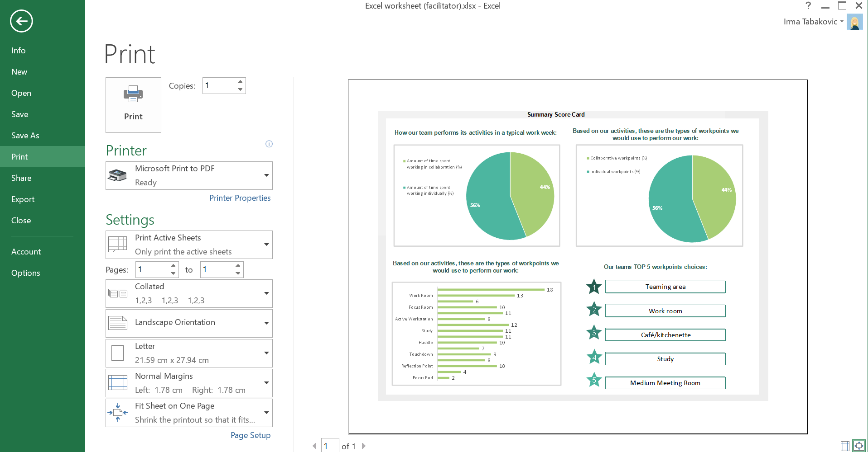

Sommaire des fiches
Sommaire des fiches de pointage

Comment notre équipe effectue ses activités dans une semaine typique de travail : | En fonction de nos activités, voici le type de point de travail que nous utiliserions pour effectuer nos activitiés :

Temps passé à travailler en collaboration (%)
Temps passé à travailler individuellement (%)
Points de travail collaboratifs (%)
Points de travail individuels (%)

En fonction de nos activités, voici les points de travail choisis pour effectuer notre travail : | Les 5 choix de point de travail favoris de notre équipe

1
Capsule de concentration | 0
Poste de travail | 0
Point de réflexion | 0
Cabine téléphonique | 0
Point de transition | 0
Grande salle de réunion | 0
Enclave | 0
Salle de réunion moyenne | 0
Salle d'étude | 0
Café/cuisinette | 0
Poste de travail actif | 0
Salon | 0
Salle de concentration | 0
Point de discussion | 0
Salon de travail | 0
 | 0

2

3

4

5

